Feuil1
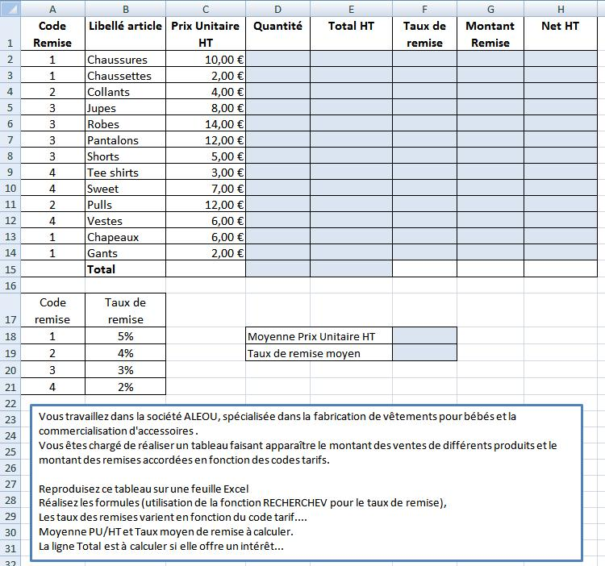
Code Remise | Libellé article | Prix Unitaire HT | Quantité | Total HT | Taux de remise | Montant Remise | Net HT
1 | Chaussures | 10.00 €
1 | Chaussettes | 2.00 €
2 | Collants | 4.00 €
3 | Jupes | 8.00 €
3 | Robes | 14.00 €
3 | Pantalons | 12.00 €
3 | Shorts | 5.00 €
4 | Tee shirts | 3.00 €
4 | Sweet | 7.00 €
2 | Pulls | 12.00 €
4 | Vestes | 6.00 €
1 | Chapeaux | 6.00 €
1 | Gants | 2.00 €
 | Total

Code remise | Taux de remise
1 | 5% |  | Moyenne Prix Unitaire HT
2 | 4% |  | Taux de remise moyen
3 | 3%
4 | 2%

